非商業攝影申請表
華山1914文創園區非商業攝影-現場申請表
園區拍攝注意事項
拍攝者請須遵守下列規定，如有違反，本園區管理單位得以立即禁止其繼續拍攝，並將留下紀錄半年內不得再申請拍攝： 1. 請勿妨礙遊客通行動線、停車場車行動線，或影響園區活動進行及店家營業。 2. 請勿拍攝帶有暴露、暴力或違反公序良俗之畫面及內容。 3. 請勿於拍攝期間從事求婚、散發廣告、傳單、宣傳品、舉宣傳牌等行為。 4. 請勿使用空拍機等影響遊客安全的拍攝器材。 5. 請勿進入水池內、花圃內及標示遊客止步之處，或攀爬樹木、建物與窗戶拍攝。 6. 請勿於園區用火、瓦斯、燃放煙火、仙女棒、爆竹、吸菸及嚼食檳榔。 7. 請勿破壞或塗鴉園區建物，如有破壞須照價賠償或承擔法律責任。 8. 請勿移動園區原有設備物品，例如： 滅火器、戶外座椅、園區指標等 9. 請勿竊接園區電源、水源使用。 10. 請依照園區管理人員指引，拍攝期間以不影響遊客動線位置及活動店家之營業為主。 11. 為維護遊客參觀品質，拍攝期間如須換裝，請勿自行隨處搭設換裝帳棚或公開換裝。也請勿佔用洗手間換裝，或有妨礙其他遊客使用公共空間之行為，如有發現將直接驅離禁止拍攝。 12. 標示卸貨車停車格處，僅供園區營業與館內舉辦活動卸貨用途，拍攝單位請勿停放，違者將直接拖吊，恕不另廣播公告。
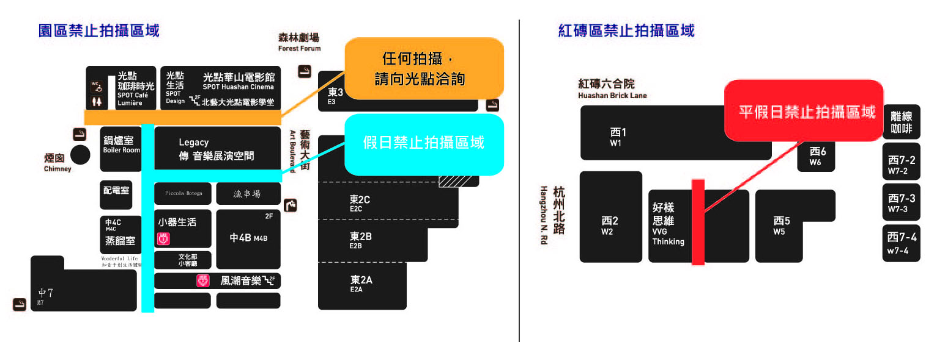
申請單位 |  | 填表日期
聯絡人 |  | 身分證號末四碼
手機 |  | Email
預計人數 |  | 拍攝地點
申請拍攝日期 |  | 申請拍攝時段
拍攝類別 | □ 影片拍攝 □ 個人婚紗攝影 □ Cosplay 其他：社團成發
其他意見
同意聲明 | ■ 我已詳閱華山文創園區非商業拍攝規範，並同意配合 。
 | 申請人同意簽名處： |  | ＿＿＿＿＿＿＿＿＿＿＿＿＿＿＿＿＿
拍攝類別 | ■ 我願意於申請規範修改時，收到 Email 通知。 ■ 我願意免費訂閱華山電子報。
抵押證件換旗號 |  | 證件取回簽名

